1. Tạo repository
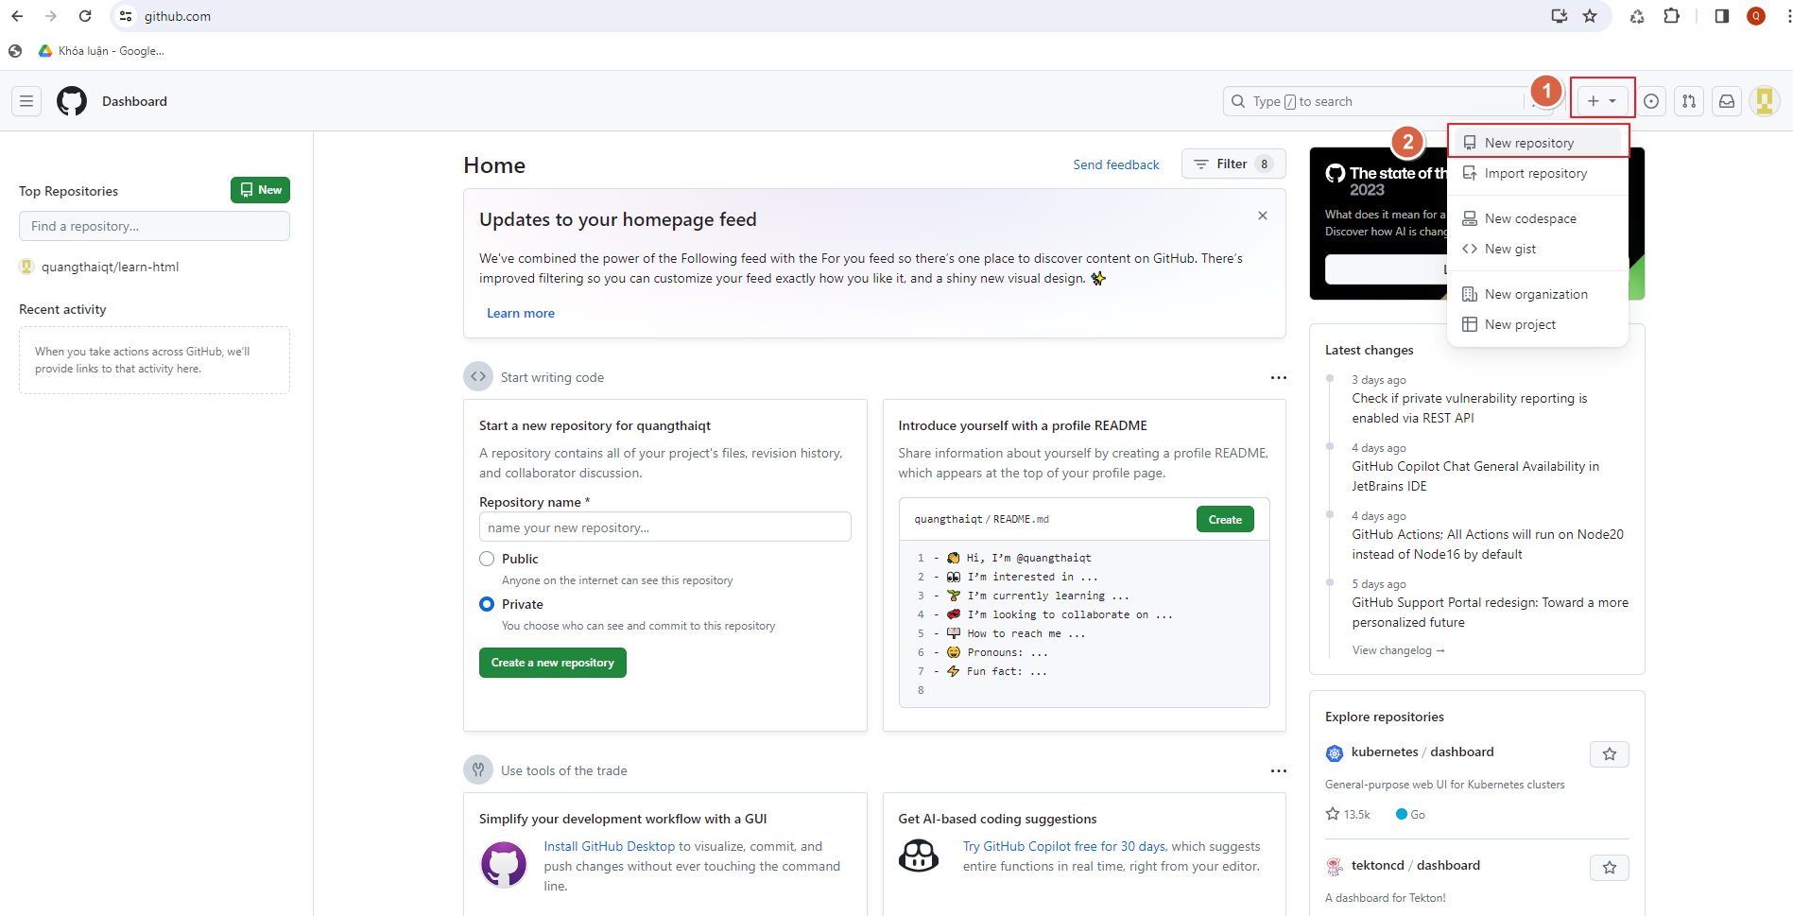
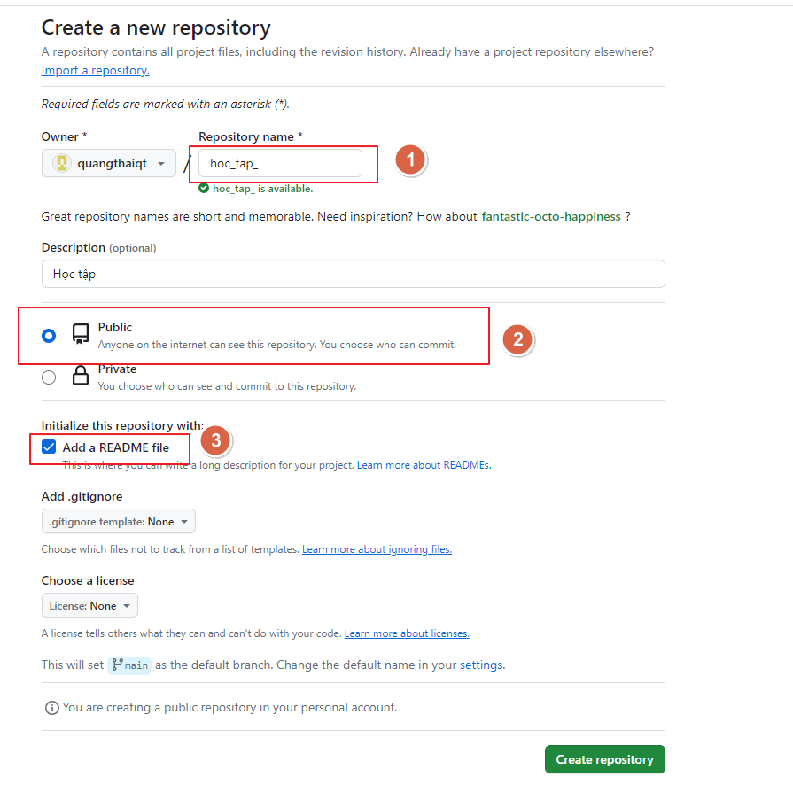
Repository (kho chứa) nghĩa là nơi mà bạn sẽ lưu trữ mã nguồn và một người khác có thể sao chép (clone) lại mã nguồn đó nhằm làm việc. Repository có hai loại là Local Repository (Kho chứa trên máy cá nhân) và Remote Repository (Kho chứa trên một máy chủ từ xa).

2. clone
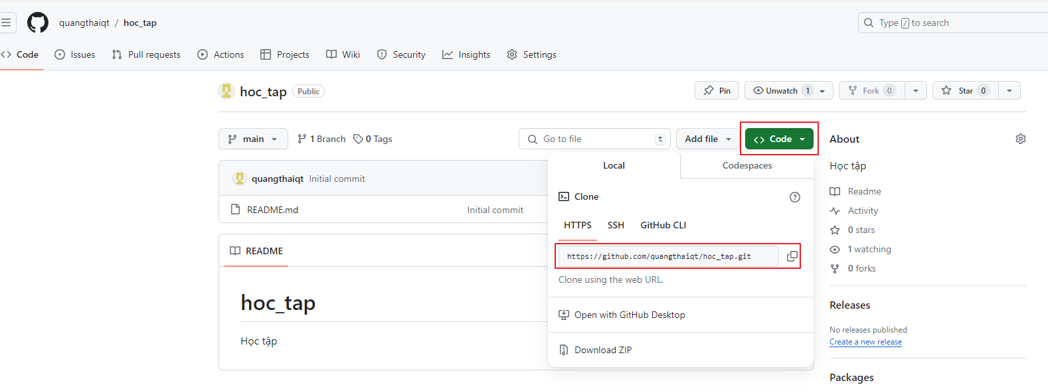
clone cái kho chứa này về máy của mình bằng lệnh git clone địa_chỉ
Ví dụ: git clone https://github.com/quangthaiqt/hoc_tap.git

3. Câu lệnh thông dụng
1. Xem trạng thái các file
 | cmd: git status |  | GIT GUI: chuột phải chọn Git GUI
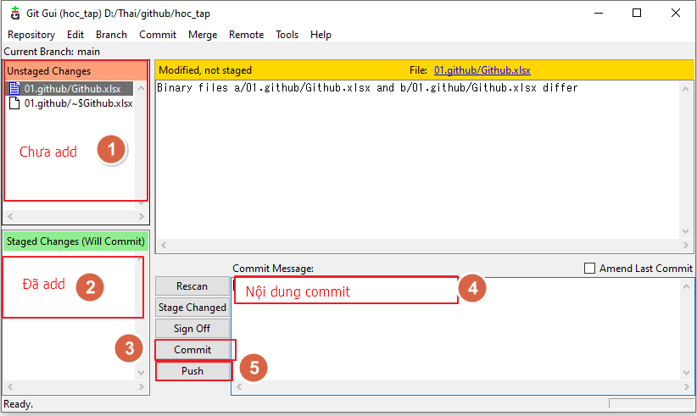

2. Add file
 | cmd: git add <tên_file/folder>
 | add hết toàn bộ file
 |  | git add .

3. git commit
 | git commit -m "nội dung message"

4. git push

4. config
Thay đổi thiết lập thông tin user
 | 1. Set your username:
 |  | git config user.name "FIRST_NAME LAST_NAME"
 |  | Ví dụ: git config user.name "quangthaiqt"
 | 2. Set your email address:
 |  | git config user.email "MY_NAME@example.com"
 |  | Ví dụ: git config user.email "tranquangthai188@gmail.com"

Thay đổi quyền truy cập
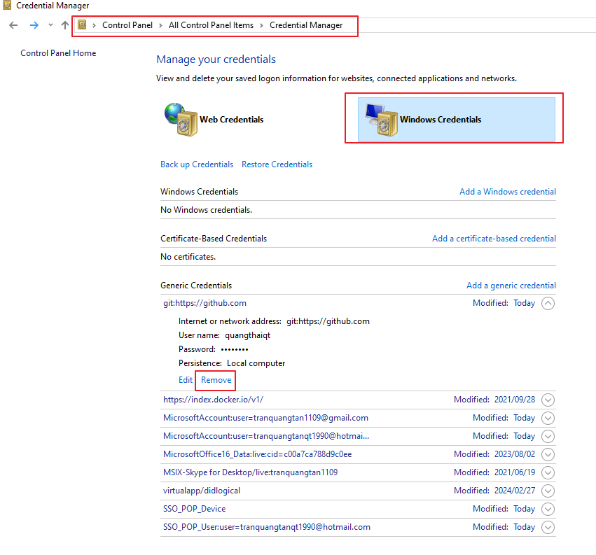

sau khi remove thì thực hiện push lại để thiết lập lại thông tin

